퍼블리셔

퍼블리셔 작업 리스트

NO | 화면 | 내용 | 비고

1 | 전체 | 1.28일자 버전과 최종버전 및 통합테스트간 바뀐 UI 맞추기
2 | 전체 | 익스플로러 v10이하 호환성 적용 특히 홈 매뉴,결재상신,정산서,공지사항 등
3 | 전체 | 글꼴 비알체 반영 |  | 전사적으로 미리 배포되어야 한다
4 | 로그인 | 로그인 화면에서 비즈에스피 단어 삭제
5 | 품의서 | 카드내역 이미지의 구분(첨부와 미첨부 구문 : 결과보고서,첨부파일,회의록) |  | 디자인 필요
6 | 정산서 | 하단의 스크롤이 보이지 않음
7 | 정산서 | 두번째 클릭부터는 정산서가 위로 올라가서 화면이 짤림
8 | 정산서 | 결재선의 의견란에 말풍선으로 텍스트 보여주기
9 | 정산서 | 결재문서번호,계정구분,예산부서 위치
 |  | 승인반려 팝업시 콤보 위치
 |  |  |  | 회장님 홈화면 상신화면
 |  | 메일, 반려메일 폼
 |  | 권한관리 아이콘

 |  |  |  | 소스에서 직접 개발, 계정배포


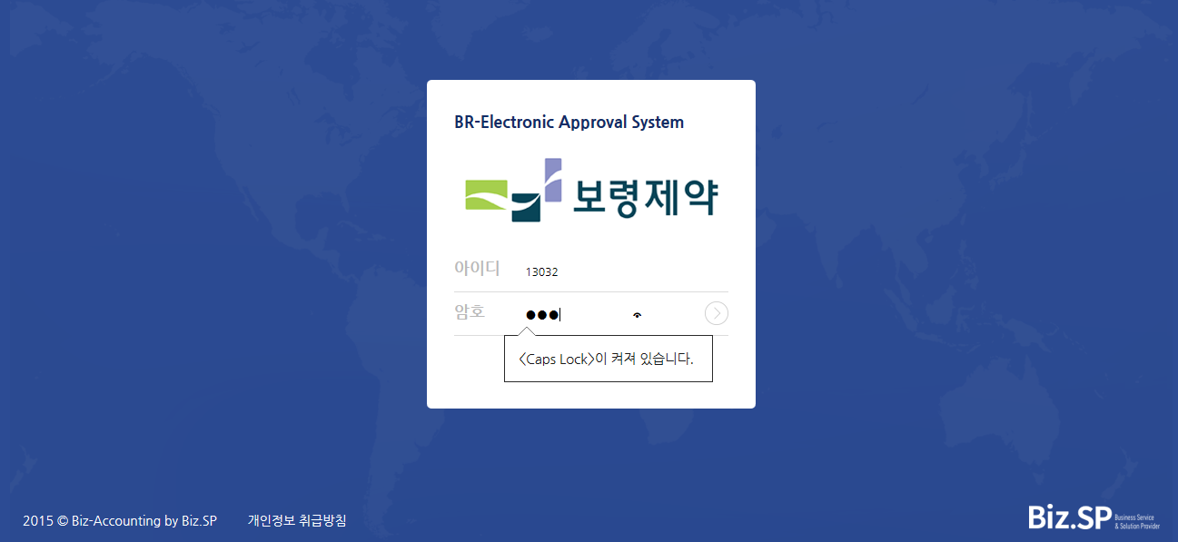 |  | 가로세로 스크롤 발생되도록
 |  | 첨부문서된 이미지 - 전체 색칠되도록, 가장자리 선만 색이 바뀌는게 아니라
 |  | 품의서와 정산서 첨무 이미지 통일하기

Sheet3
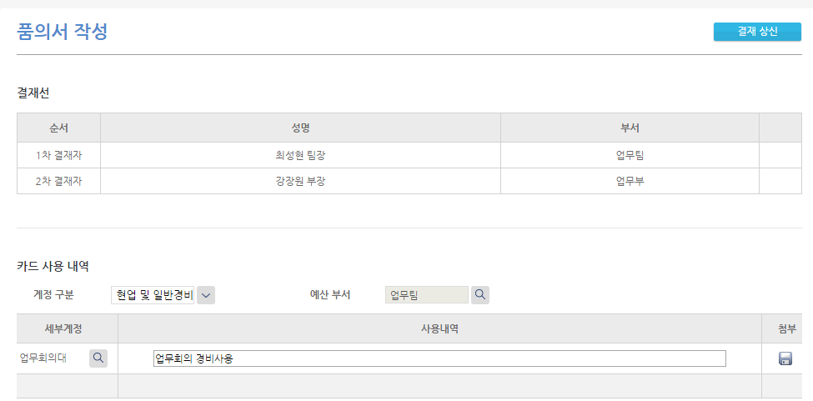

화면 : 품의서
오류 : 세부계정=업무회의대(635130100)이면 [회의록] 필수이다

화면 : 품의서
오류 : 첨부한 파일을 삭제 X 클릭시 부서선택 화명으로 이동
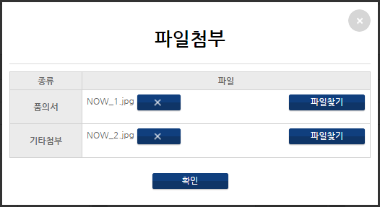

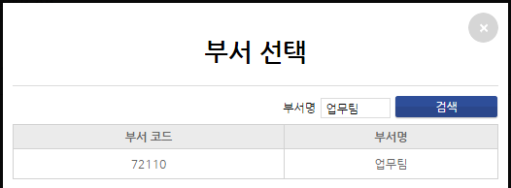

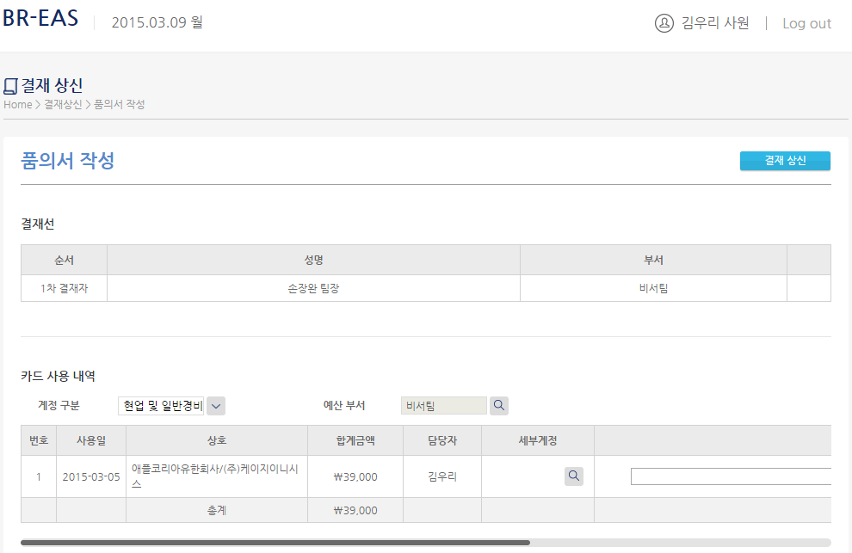

화면 : 품의서
오류 : 비서인경우 [결재선추가] 로 결재선을 구성한다음, 계정구분을 선택하면 , 결재선이 리플래쉬되고, 결재선추가 버튼이 사라져 결재선을 구성할 수 가 없음

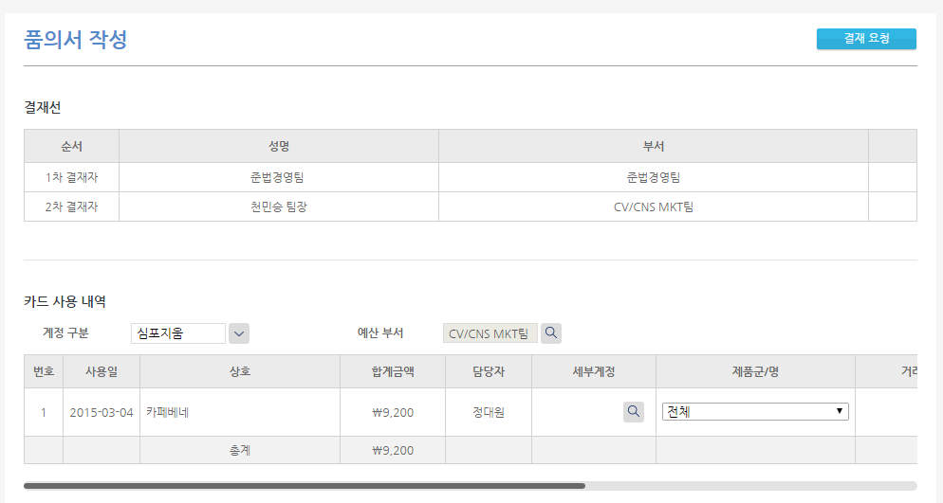

화면 : 품의서
오류 : 심포지움인데 결재선이 생선됨
1. 처음 심포지움 선택시 결재선 없음
2. 예산부서를 MKT팀으로 변경시 결재선 생성
3. 계정구분을 다른 기타경비로 바꾼다음 다시 심포지움으로 하면 결재선이 없어지는 현상
* 예산부서를 먼저 선택하고 심포지움을 선택하면 정산

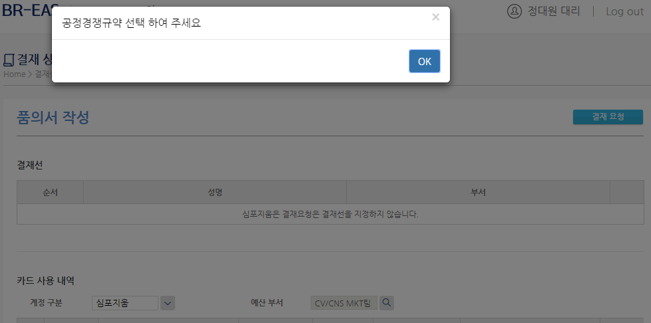

화면 : 품의서
오류 : 심포지움이면 공정경쟁규약 제외하기

호환성
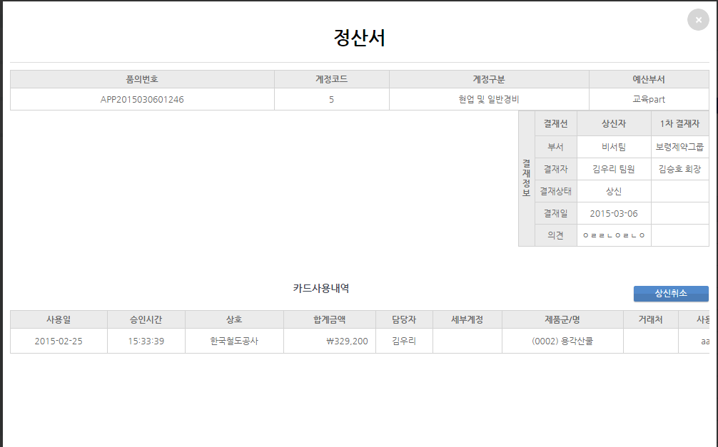

품의번호 | APP2015030601246
계정구분 | 현업 및 일반경비
예산부서 | 교육part

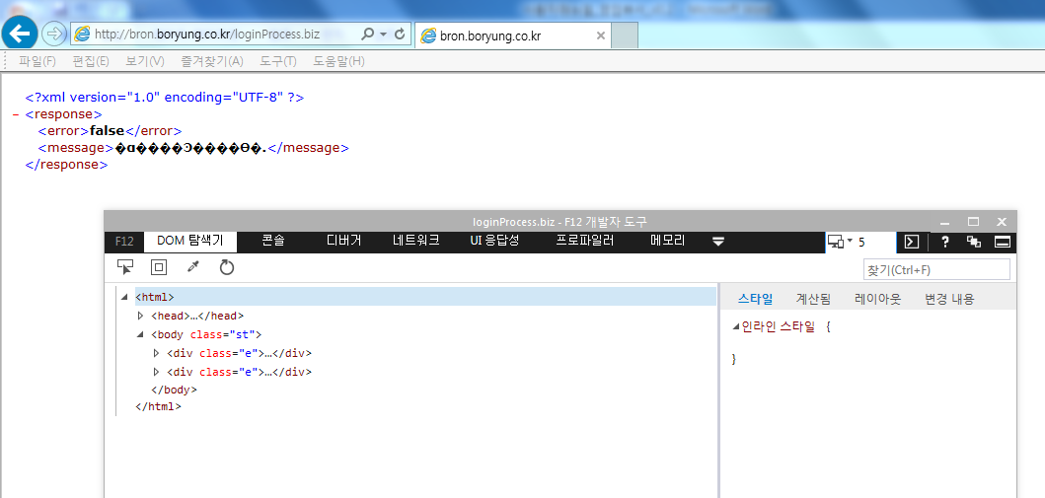

화면 : 로그인
오류 : 실패 === 호환성문서가 가장낮은 5 로 되어 있어서다

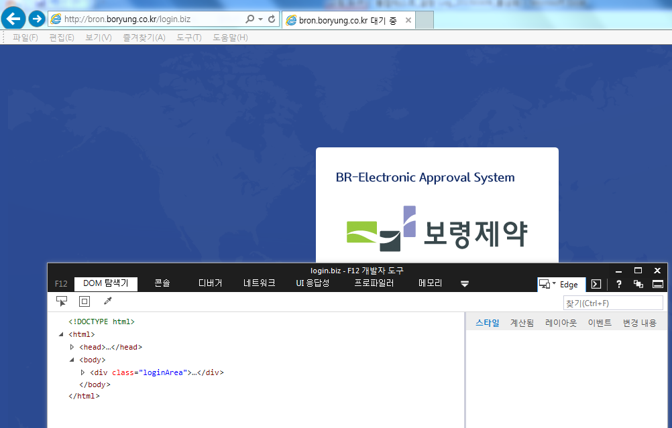

화면 : 로그인
이제... 가장 높은 문서로 설정해보고 로그인해 보자
정상이다.

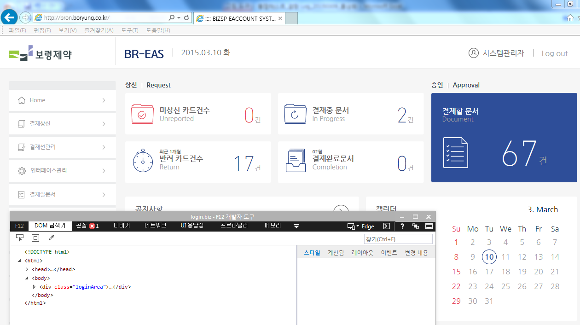

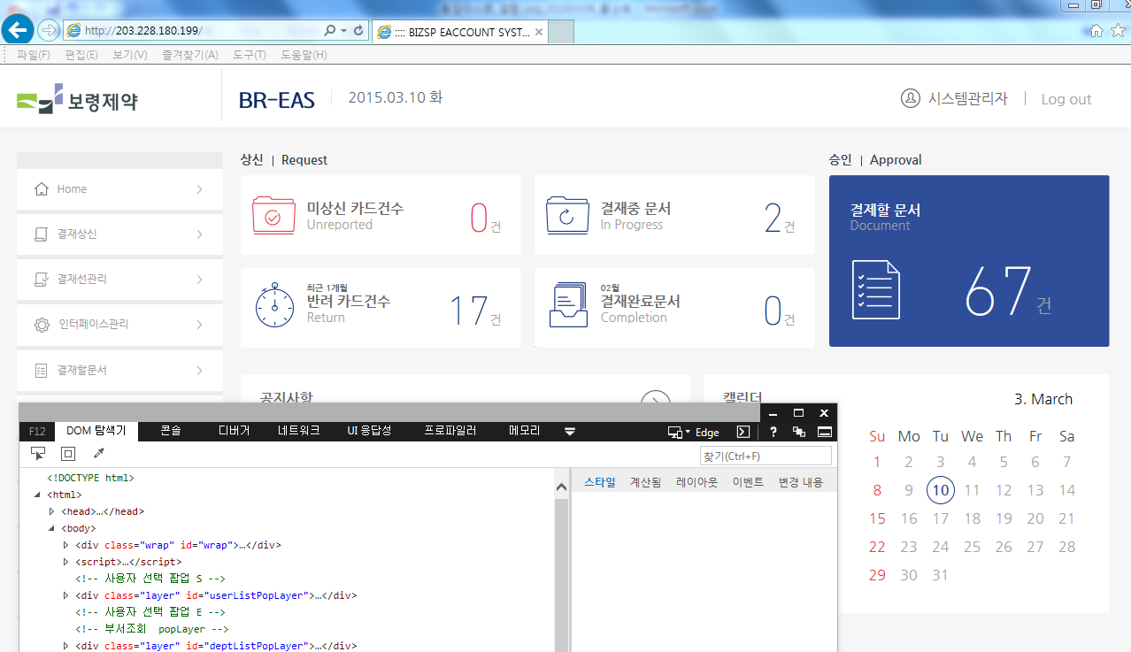

화면 : 로그인
이제... URL주소가 아닌 아이피로 접속해보자 정상이다. 문서모드가 최상위로 되어 있다.

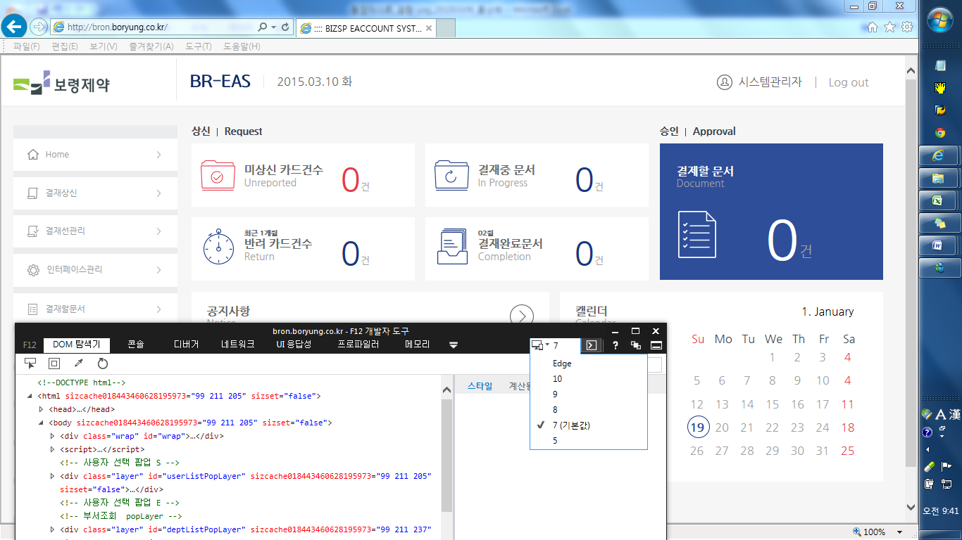

화면 : 로그인
이제... URL주소로 접속시 문서모드가 하위수준이 디폴트로 되어 호환성 오류가 발생.

3.11
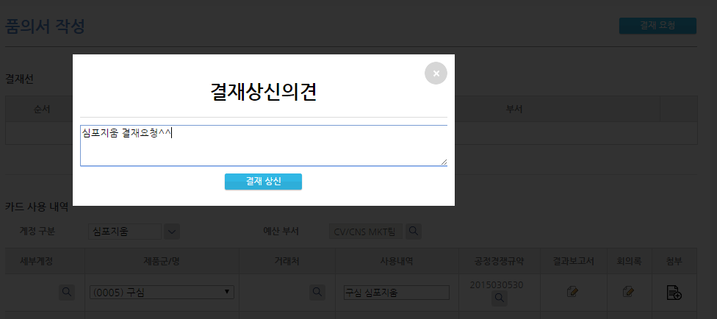

화면 : 품의서
변경 : 심포지움 결재요청에서는
결재요청의견/결재요청 버튼 으로.
* 심포지움 결재요청에서는 세부계정,공정경쟁규약,회의록은 보이지 않도록 뺍니다.

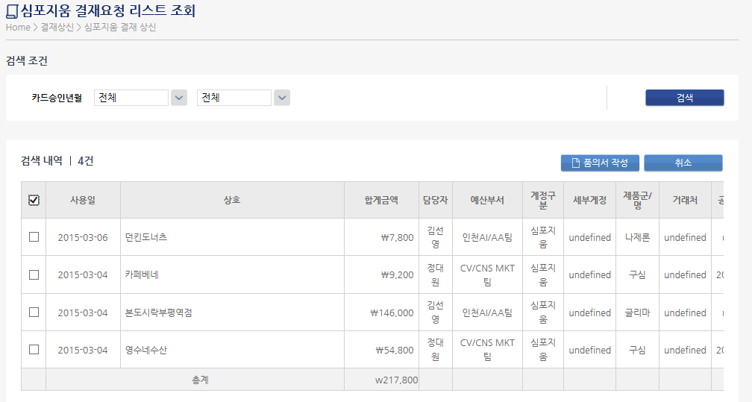
화면 : 심포지움 결재상신
오류 : 전체 선택 되도록


화면 : 품의서
오류 : tttttttt 삭제

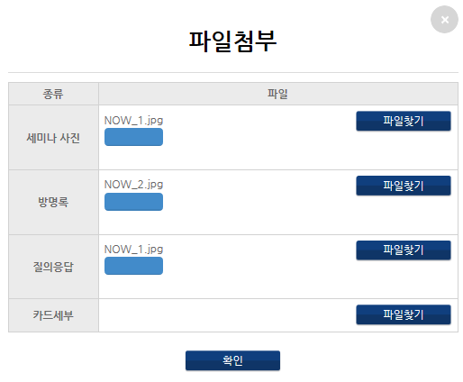

화면 : 품의서 - 심포지움
오류 : 미구현
1.파일첨부 삭제기능
2.공정경쟁규약 /세부계정 일괄적용
3. 공정경쟁규약 중복체크
4. 결과보고서 등록
5. 첨부이미지 색조 변하기

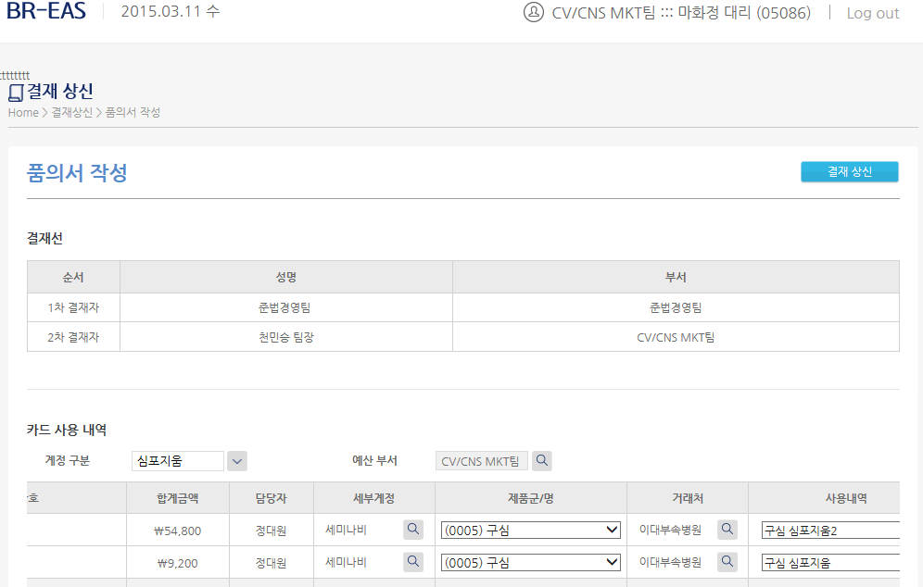

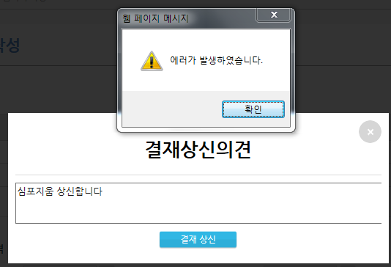

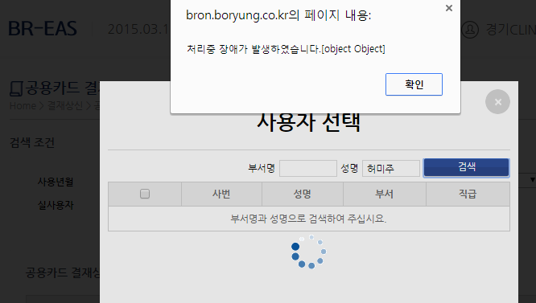

화면 : 공용카드 결재요청
오류 :
1.사용자지정 검색을 위해 사용자 팝업검색시 , 부서명/성명 검색 오류 메시지 발생
2. 검색기능 오류

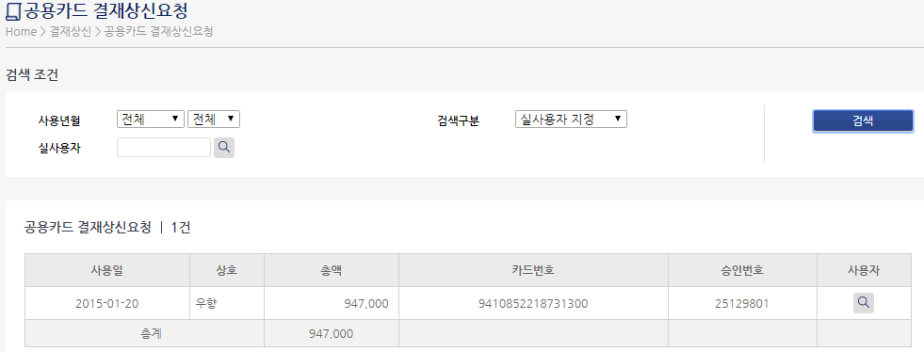

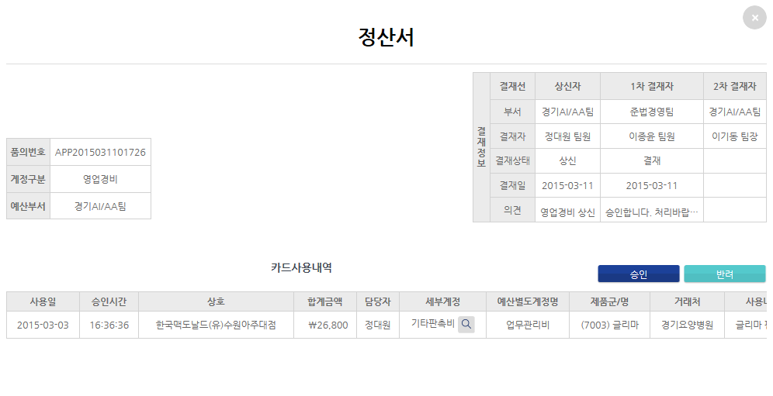
화면 : 결재할 문서-정산서
오류 :
2차결재자도 세부계정을 수정할 수 있는가?
* 이미지를 품의서와 통일하기

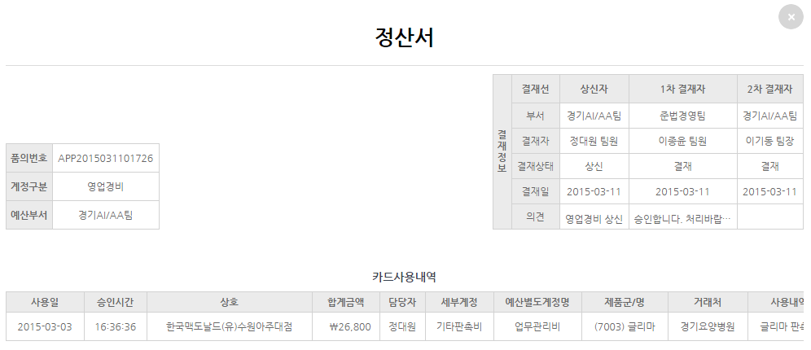

화면 : 결재상신>결재완료-정산서
확인 :
의견의 필드 최대크기

